Лист 1
 |  |  |  | 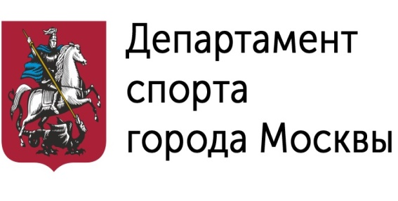
Заявка от

наименование организации

На участие в соревнованиях по горнолыжному спорту в программе XXXII Московских Студенческих Спортивных Игр
Дата проведения: 26/02/2020
Место проведения: СК "Севастопольский проспект"

Список участников

№ | Фамилия, имя | Год рожд. | Группа жеребьевки | Допуск врача

Мужчины
1
2
3
4
5
6
Женщины
1
2
3
4
5
6
7
8

За здоровье и готовность участников отвечаю лично:

__________________/ ____________________________/_________________/
Ф.И.О. должность подпись

Ответственный за получение нагрудных стартовых номеров:

__________________/ ____________________________/_________________/
Ф.И.О. должность подпись

Руководитель организации
 | М. П.

